상품제안서
포그립 휴대용 치약칫솔세트 | 상품코드: S47698

 |  |  |  |  |  |  | 02-713-8555 | www.synergygift.co.kr
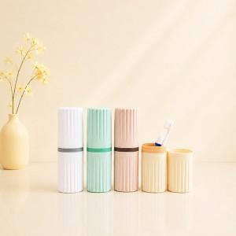

【상세/제작정보】 | <span style="font-size: 14pt;">※ 제품색상 랜덤 출고됩니다.</span>

【인쇄/포장옵션】 | 레이저, DTF필름전사 / 포장지포장

【공급단가】 | 수량 | 50~ | 100~ | 300~ | 1,000~ | 5,000~
*VAT별도 | 단가 | 2,860원 | 2,790원 | 2,700원 | 2,570원 | 2,480원

【상품 URL】 | https://www.synergygift.co.kr:443/src/goods_detail.php?gdno=47698

